Carátula
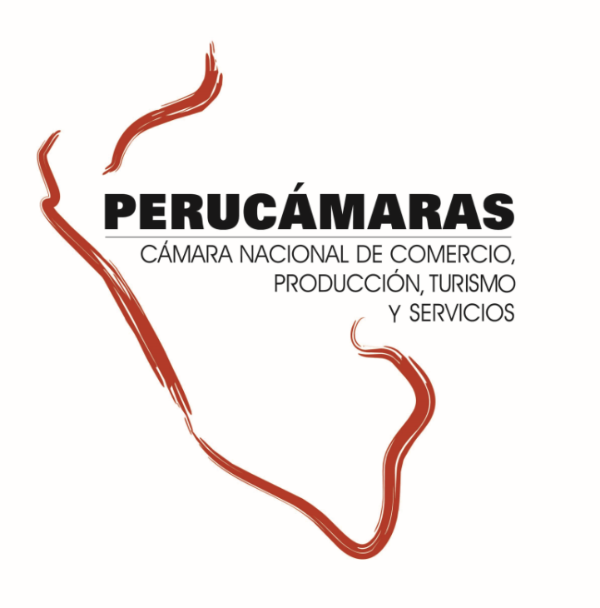
Información ampliada del Reporte Regional de la Macro Región Sur - Edición N° 272
“Ejecución de presupuesto para proyectos de inversión pública – 2017”
Lunes, 8 de enero de 2018

Índice


Índice

 | Sur |  | 2
 |  | Arequipa | 3
 |  | Cusco | 4
 |  | Madre de Dios | 5
 |  | Moquegua | 6
 |  | Puno | 7
 |  | Tacna | 8

Sur
Macro Región Sur: Ejecución del presupuesto para proyectos de inversión, 2017

1.Ejecución del de proyectos de inversión pública en la Macro Región |  |  |  |  |  | 3. Ejecución de la Inversión Pública por tipo de Intervenciones en la Macro Región
2. Ejecución de la Inversión Pública por Niveles de Gobierno en la Macro Región

GRAF
Sur: Ejecución del Presupuesto para proyectos de inversión pública 2017 (Millones S/.)
 | 1.Ejecución del de proyectos de inversión pública en la Macro Región
 | Al 03 de enero del 2018 la macro región sur ha ejecutado el 74,3% de su presupuesto para ejecución de proyectos de inversión pública 2017. Las regiónes Madre de Dios, Tacna y Moquegua tienen el mayor nivel de ejecución (86,7%, 79,6 y 79,3% respectivamente) mientras que las regiones Arequipa y Puno tienen el menor nivel de ejecución.

 |  | Ejecución del Presupuesto para proyectos de inversión pública 2017 |  |  |  |  |  |  |  |  |  | dep | PIM | Ejecutado | No Ejecutado | Avance %
 |  | (Millones S/) |  |  |  |  |  |  |  |  |  | Cusco | 2,775.9 | 2,116.3 | 659.6 | 76.2%
 |  | Región |  | 2017 |  |  | 2016 |  |  |  |  | Arequipa | 2,510.2 | 1,638.4 | 871.8 | 65.3%
 |  |  |  | Presupuesto | Devengado | Avance | Presupuesto | Devengado | Avance |  | Participación del gasto | Puno | 2,334.0 | 1,769.6 | 564.4 | 75.8%
 |  | Arequipa |  | 2,510.2 | 1,638.4 | 65.3% | 2,009.2 | 1,235.0 | 61.5% | 3.8 | 22.8% | Tacna | 879.4 | 700.4 | 179.0 | 79.6%
 |  | Cusco |  | 2,775.9 | 2,116.3 | 76.2% | 3,155.8 | 2,395.5 | 75.9% | 0.3 | 29.5% | Moquegua | 678.3 | 537.7 | 140.5 | 79.3%
 |  | Madre de Dios |  | 478.9 | 415.4 | 86.7% | 477.9 | 386.8 | 80.9% | 5.8 | 5.8% | Madre de Dios | 478.9 | 415.4 | 63.5 | 86.7%
 |  | Moquegua |  | 678.3 | 537.7 | 79.3% | 660.2 | 455.5 | 69.0% | 10.3 | 7.5%
 |  | Puno |  | 2,334.0 | 1,769.6 | 75.8% | 2,195.0 | 1,594.7 | 72.7% | 3.2 | 24.7%
 |  | Tacna |  | 879.4 | 700.4 | 79.6% | 791.8 | 598.0 | 75.5% | 4.1 | 9.8%
 |  | SUR |  | 9,656.7 | 7,177.8 | 74.3% | 9,290.0 | 6,665.5 | 71.7% | 2.6 | 100.0%
 |  | Fuente: MEF, consulta amigable al 03 enero del 2018 Elaboración: CIE-PERUCÁMARAS

GRAF
Macro Región Sur: Ejecución del Presupuesto para proyectos de inversión pública por Regiones , 2017
 | Al 03 de enero de los 10,049 proyectos presupuestados para el 2017 en esta macro región, 1,567 no cuentan con ningún avance en ejecución del gasto, mientras que 1,038 (10.3% de proyectos) no superan el 50,0% de ejecución, 3,547 proyectos (35.3% del total) tienen un nivel de ejecución mayor al 50,0% pero no culminan al 100% y 3,897 proyectos por S/ 3,194.2 millones se han ejecutado al 100,0%.

 |  | Número de proyectos de inversión pública y nivel de avance en la macro región |  |  |  |  |  |  |  |  |  |  | Presupuesto 2017 (Millones S/) | Avance (% del presupuesto)
 |  |  | (PIM y Devengado en Millones de S/) |  |  |  |  |  |  |  |  | Cusco | 2,775.9 | 76.2%
 |  |  | Nivel de avance | Avance (%) | PIM | Devengado | N° Proyectos | Part. % |  | N° de proyectos con avance |  | Arequipa | 2,510.2 | 65.3%
 |  |  | No ejecutado | 0.0% | 277.5 | 0.0 | 1,567 | 15.6% |  | 8,482 |  | Puno | 2,334.0 | 75.8%
 |  |  | Menor al 50% | 19.2% | 1,701.7 | 326.8 | 1,038 | 10.3% |  |  |  | Tacna | 879.4 | 79.6%
 |  |  | Mayor al 50% | 81.8% | 4,472.3 | 3,656.7 | 3,547 | 35.3% |  |  |  | Moquegua | 678.3 | 79.3%
 |  |  | Al 100% | 99.7% | 3,205.2 | 3,194.2 | 3,897 | 38.8% |  |  |  | Madre de Dios | 478.9 | 86.7%
 |  |  | Total | 74.3% | 9,656.7 | 7,177.8 | 10,049 | 100.0%
 |  |  | Fuente: MEF, consulta amigable 03 de enero del 2018 Elaboración: CIE-PERUCÁMARAS

GRAF
Macro Región Sur: Ejecución del Presupuesto para proyectos de inversión pública por tipo de gasto, 2017 (Millones S/)
 | 2. Ejecución de la Inversión Pública por Niveles de Gobierno en la Macro Región

 | A la fecha en la macro región se vienen ejecutando S/ 7,177.8 millones, lo que equivale a un avance en la ejecución del presupuesto del 74.3%. Por niveles de gobierno, el Gobierno Nacional viene ejecutando el 90.8% de su presupuesto para esta región, seguido del Gobierno Regional (71.2%) y de los gobiernos locales que en conjunto tienen una ejecución del 66.8%

 |  |  |  |  |  |  |  |  |  |  |  | Nivel de Gob | Presupuesto | Presupuesto Ejecutado
 |  | Ejecución del Presupuesto para proyectos de inversión pública 2017, por niveles de gobierno |  |  |  |  |  |  |  |  |  | Productivo | 5,246.3 | 4,102.0
 |  | (Millones S/) |  |  |  |  |  |  |  |  |  | Social | 3,684.8 | 2,531.4
 |  | Niveles de Gobierno |  | 2017 |  |  | 2016 |  |  |  |  | Orden y justicia | 301.7 | 230.6
 |  |  |  | Presupuesto | Devengado | Avance | Presupuesto | Devengado | Avance |  |  | Administrativo | 423.9 | 313.8
 |  | Gobierno Nacional |  | 2,568.0 | 2,331.2 | 90.8% | 2,818.7 | 2,196.5 | 77.9%
 |  | Gobierno Regional |  | 2,506.8 | 1,785.6 | 71.2% | 1,945.9 | 1,291.6 | 66.4%
 |  | Gobiernos Locales |  | 4,581.9 | 3,060.9 | 66.8% | 4,525.4 | 3,177.4 | 70.2%
 |  | Total |  | 9,656.7 | 7,177.8 | 74.3% | 9,290.0 | 6,665.5 | 71.7%
 |  | Fuente: MEF, consulta amigable al 03 enero del 2018 Elaboración: CIE-PERUCÁMARAS

Sur: Inversión pública 2017, por niveles de gobierno (Millones S/ y Participación %)

GRAF
 | 3. Ejecución de la Inversión Pública por tipo de Intervenciones en la Macro Región |  |  |  |  |  |  |  |  |  |  | Nivel de Gob | PIM | Ejecutado | Por Ejecutar
 |  |  |  |  |  |  |  |  |  |  |  | GN | 2,568.0 | 2,331.2 | 236.8
 | El avance del presupuesto para proyectos productivos se encuentra al 78.2%, mientras que para los proyectos del tipo social se registra un avance del 68.7% al culminar el año 2017. Cabe resaltar que estos dos tipos de proyectos absorben el 92.5% del presupuesto total en esta región. |  |  |  |  |  |  |  |  |  |  | GR | 2,506.8 | 1,785.6 | 721.1
 |  |  |  |  |  |  |  |  |  |  |  | GL | 4,581.9 | 3,060.9 | 1,521.0

 |  | Ejecución del Presupuesto para proyectos de inversión pública en la Región, por tipo de intervención 2017
 |  |  | (Millones S/)
 |  |  | Tipo de Proyecto |  | Presupuesto | Part. % | Ejecución | Avance (%)
 |  |  | Productivo |  | 5,246.3 | 54.3% | 4,102.0 | 78.2%
 |  |  | Social |  | 3,684.8 | 38.2% | 2,531.4 | 68.7%
 |  |  | Orden y justicia |  | 301.7 | 3.1% | 230.6 | 76.4%
 |  |  | Administrativo |  | 423.9 | 4.4% | 313.8 | 74.0%
 |  |  | Total |  | 9,656.7 | 100.0% | 7,177.8 | 74.3%
Sur: Ejecución de la inversión pública 2017, por niveles de gobierno (Millones S/)
 |  |  | Fuente: MEF, consulta amigable 03 de enero del 2018 Elaboración: CIE-PERUCÁMARAS

 | 4. Ejecución del Presupuesto para proyectos de inversión pública en la macro región, por sectores 2017
 | El sector TRANSPORTE cuenta con el mayor presupuesto en esta región, con un nivel de ejecución del 79.6%, del mismo modo para proyectos SANEAMIENTO se tiene un nivel de avance de 61.2%. Cabe destacar que solo estos dos sectores concentran el 52.6% del presupuesto de esta región.

 |  | Ejecución del Presupuesto para proyectos de inversión pública en la macro región, por sectores 2017
 |  |  | (Millones S/)
 |  |  | SECTOR |  | PIM | Part. % | Devengado | Avance (%)
 |  |  | TRANSPORTE |  | 3,635.6 | 37.6% | 2,893.3 | 79.6%
 |  |  | SANEAMIENTO |  | 1,443.0 | 14.9% | 882.5 | 61.2%
 |  |  | EDUCACION |  | 1,246.3 | 12.9% | 942.2 | 75.6%
 |  |  | AGROPECUARIA |  | 981.5 | 10.2% | 753.8 | 76.8%
 |  |  | SALUD |  | 598.5 | 6.2% | 403.8 | 67.5%
 |  |  | PLANEAMIENTO, GESTION Y RESERVA DE CONTINGENCIA |  | 399.2 | 4.1% | 294.4 | 73.8%
 |  |  | CULTURA Y DEPORTE |  | 340.2 | 3.5% | 259.6 | 76.3%
 |  |  | OTROS |  | 1,012.4 | 10.5% | 748.1 | 73.9%
 |  |  | Total |  | 9,656.7 | 100.0% | 7,177.8 | 74.3%
 |  |  | Fuente: MEF, consulta amigable 03 de enero del 2018 Elaboración: CIE-PERUCÁMARAS

